4T
Oficina Nacional de Estadística

Estadísticas y Balances de Gestion de la OAI

 | Año | 2025 |  | Actualizado al 02/01/2026 |  |  |  |  |  |  |  |  | Medio de solicitud

 | Mes | Solicitudes Recibidas | Solicitudes Estadisticas | Solicitudes Administrativas y/o Medios de Comunicación | Otras solicitudes | Solicitudes entregadas con carta | Solicitudes entregadas sin carta/ Información esta en el portal | Transferidas | Cerradas y/o denegadas | Prorrogadas | Usuario Masculino | Usuario femenino | Via Física y/o personal | Vía SAIP | Vía correo | Vía telefónica
 | Octubre | 55 | 54 | 0 | 1 | 50 | 4 | 3 | 1 | 1 | 27 | 27 | 6 | 11 | 38 | 0
 | Noviembre | 52 | 52 | 0 | 0 | 45 | 7 | 6 | 1 | 0 | 23 | 29 | 5 | 17 | 29 | 1
 | Diciembre | 36 | 36 | 0 | 0 | 33 | 0 | 3 | 0 | 0 | 21 | 15 | 8 | 11 | 17 | 0
 | Total | 143 | 142 | 0 | 1 | 128 | 11 | 12 | 2 | 1 | 71 | 71 | 19 | 39 | 84 | 1

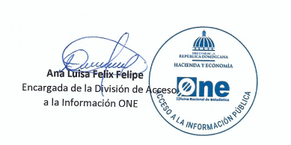
Elaborado por: |  | Loreny Torres |  |  |  |  |  | Aprobado por:

 | FOR-AU-003 |  |  |  |  |  |  | Versión 01 |  |  |  |  |  |  | Página 1 de 1

